Sheet1

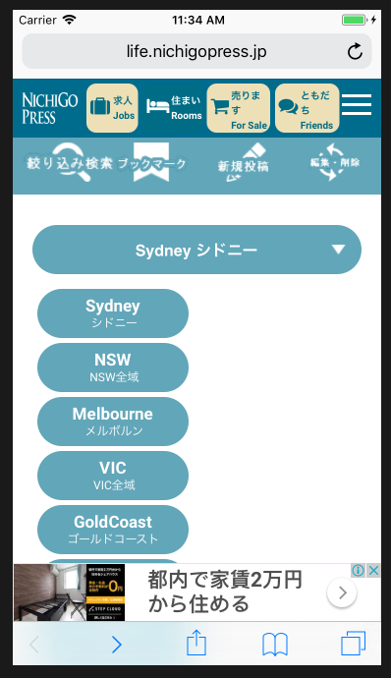
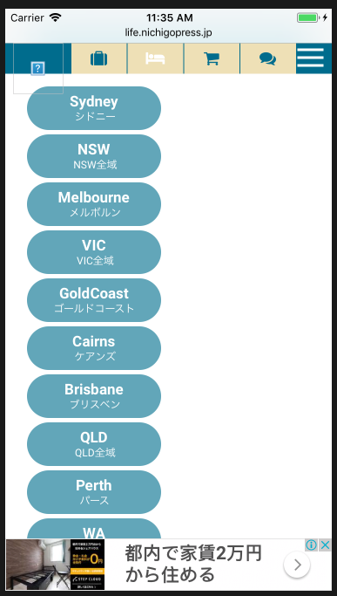

イメージが表示されていません。
Hình ảnh không thể hiện được

このエリアだけで、スクロールできるようにして下さい。（小さな画面で見た場合に、下の部分が見えません）
Vui lòng chỉ di chuyển trong khu vực này
(Khi nhìn nó trên màn hình nhỏ, phần dưới cùng không nhìn thấy được)

横に２つつづ並べて表示してください。
Vui lòng hiển thị sắp xếp 2 cái bên cạnh nhau

